상품제안서
블루텍 고무피복 줄자 5.5M | 상품코드: F29240

 |  |  |  |  |  |  | 02-412-0044 | www.easy1.co.kr
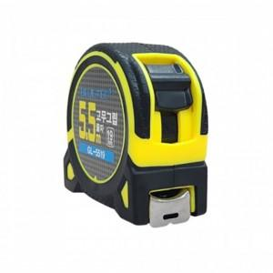

【상세/제작정보】 | 가성비 좋은 전문가용 블루텍 줄자

【인쇄/포장옵션】 | / 포장지포장

【공급단가】 | 수량 | 120~ | 360~ | 600~ | 1,000~ | 3,000~
*VAT별도 | 단가 | 4,030원 | 3,960원 | 3,870원 | 3,720원 | 3,560원

【상품 URL】 | https://dev.easy1.co.kr:443/src/goods_detail.php?gdno=29240

